Sheet1
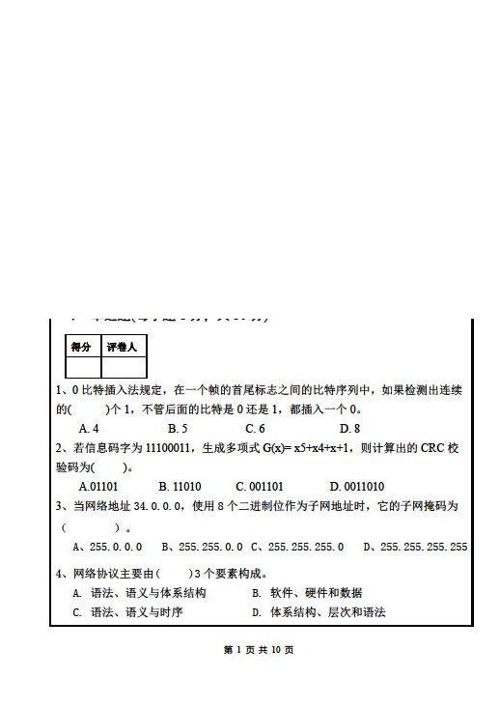

 |  |  |  | A
 |  | C

 |  | B

 |  |  |  | A
 |  | D

 |  |  |  | C

 |  | B

 |  |  |  | D
 |  | B

 |  |  |  | D
 |  | A

B
 |  |  |  | D
B

 |  | A |  | C
B

 |  |  |  | B
C
 |  | D

B |  | D
 |  |  |  |  | X

A
 |  |  |  |  | X

B |  |  |  |  | X
 |  |  |  |  | X
 |  | 发送时延
 |  | 误码率 |  |  | OK
C
 |  | 基本服务集BSS |  |  | X
 |  | ICMP询问报文 |  |  | X
C |  | 数字通信 |  |  | X

 |  | 内部网关协议IGP |  |  | X
C |  | 隧道

 |  | 流量控制
D
 |  | 根域名服务器

 |  | 实体鉴别
 |  |  |  |  | 答：当计算机与不处于同一IP网段的计算机通信时，会把IP报文交给与其处于同一网段的路由器进行转发，这个路由器就是通常所说的默认网关。计算机若不设置默认网关，则无法与不处于同一IP网段的主机通信。 当计算机与与不处于同一IP网段的主机通信时，IP包在链路层封装时ARP协议会查询默认网关的IP地址所对应的MAC地址，并将这个地址写入发送帧的目的地址字段。

A

B
 |  | X

答：有时，通信双方并不关心通信的内容是否会被人窃听，而只关心通信的内容是否被人篡改或伪造，这就需要进行报文鉴别，既鉴别报文的真伪。报文的机密性是确保报文中的信息不会泄漏给非授权用户。而报文完整性是确保报文中的信息不被非授权用户篡改或伪造。

解： 10Mb/s以太网争用期为51.2us,退避时间为51.2usX100=5.12ms（5分） 100Mb/s以太网争用期为5.12us, 退避时间为 5.12usX100=512us（5分）

 | 2）解：1) (5000-20) / (1500-20)= 3.36 所以分为4 个数据报片 2) 1480正好被8整除。 分片 总长度 标识 MF 分片偏移 数据部分长度 原始数据报 5000 123456 0 0 4980 数据报片1 1500 123456 1 0 1480 D数据报片2 1500 123456 1 185 1480 数据报片3 1500 123456 1 370 1480 数据报片4 560 123456 0 555 540 |  | （1）（5分）R1刚开机时的路由表；（下一跳直连的就指定接口） 目标网络 网络掩码 度量 下一跳 192.168.1.0 255.255.255.0 1 接口1 192.168.2.0 255.255.255.0 1 接口2 192.168.3.0 255.255.255.0 1 接口3 （2）（5分）rip协议最多支持15跳，30X14=420秒。经过420秒R1能学习整个自治系统的路由 （3）（10分） 路由器R1更新后的路由表 目标网络 网络掩码 度量 下一跳 192.168.1.0 255.255.255.0 1 接口1 192.168.2.0 255.255.255.0 1 接口2 192.168.3.0 255.255.255.0 1 接口3 192.168.4.0 255.255.255.0 2 192.168.1.2 192.168.5.0 255.255.255.0 2 192.168.2.2 192.168.6.0 255.255.255.0 2 192.168.3.2 192.168.7.0 255.255.255.0 5 192.168.1.2 192.168.8.0 255.255.255.0 3 192.168.1.2 192.168.9.0 255.255.255.0 6 192.168.1.2

